without
Γεωμετρία |  | Υλικά |  |  |  | strains
h(mm)= | 180 | C | 35.0 | fcd= | 35.00 | εc= | 0.003 | φ= | 0.00017062
bb(mm)= | 300 | S | 500.0 | fyd= | 500.00 | εs1= | -0.02259 | x= | 17.58
c(mm)= | 30 |  |  | εyd= | 0.00250
c μέχρι το Κ.Β. οπλισμού |  |  |  |  |  |  | N(kN)= | 0

P
P
Concrete layers= |  | 30 | layer thickness= |  | 6.0 |  |  |  | Ls= | 0.42
Concrete | Ac (mm^2) | yi-top(mm) | layer strain | stress (MPa) | layer force(KN) | layer moment (KNm) |  | Ntotal (KN) | Mtotal (KNm) | P(kN)
 |  |  |  |  |  |  |  | 0.00017811768248 | 12.1 | 28.9
layer # 1 | 1800 | 3.00 | 0.0024881542937 | 27.977683805 | 50.359830849 | 4.3813052839 |  | Residual N (KN)= | 0
layer # 2 | 1800 | 9.00 | 0.001464462881 | 27.616924957 | 49.710464922 | 4.0265476587
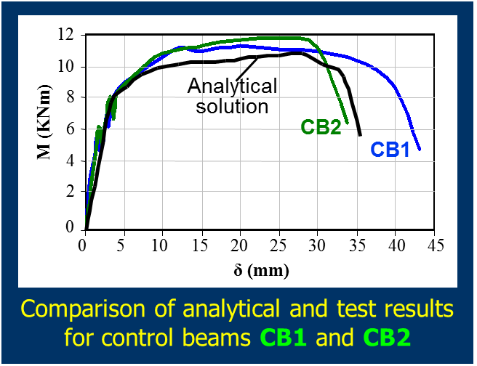
1200
160
420
100
100
1000
420
layer # 3 | 1800 | 15.00 | 0.00044077146831 | 11.667997496 | 21.002395492 | 1.5751796619
layer # 4 | 1800 | 21.00 | -0.00058291994437 | 0 | 0 | 0
layer # 5 | 1800 | 27.00 | -0.001606611357 | 0 | 0 | 0
layer # 6 | 1800 | 33.00 | -0.0026303027697 | 0 | 0 | 0
layer # 7 | 1800 | 39.00 | -0.0036539941824 | 0 | 0 | 0
layer # 8 | 1800 | 45.00 | -0.0046776855951 | 0 | 0 | 0
layer # 9 | 1800 | 51.00 | -0.0057013770077 | 0 | 0 | 0
layer # 10 | 1800 | 57.00 | -0.0067250684204 | 0 | 0 | 0
layer # 11 | 1800 | 63.00 | -0.0077487598331 | 0 | 0 | 0
layer # 12 | 1800 | 69.00 | -0.0087724512458 | 0 | 0 | 0
layer # 13 | 1800 | 75.00 | -0.0097961426584 | 0 | 0 | 0
layer # 14 | 1800 | 81.00 | -0.010819834071 | 0 | 0 | 0
layer # 15 | 1800 | 87.00 | -0.011843525484 | 0 | 0 | 0
layer # 16 | 1800 | 93.00 | -0.012867216896 | 0 | 0 | 0
layer # 17 | 1800 | 99.00 | -0.013890908309 | 0 | 0 | 0
layer # 18 | 1800 | 105.00 | -0.014914599722 | 0 | 0 | 0
layer # 19 | 1800 | 111.00 | -0.015938291135 | 0 | 0 | 0
layer # 20 | 1800 | 117.00 | -0.016961982547 | 0 | 0 | 0
layer # 21 | 1800 | 123.00 | -0.01798567396 | 0 | 0 | 0
layer # 22 | 1800 | 129.00 | -0.019009365373 | 0 | 0 | 0
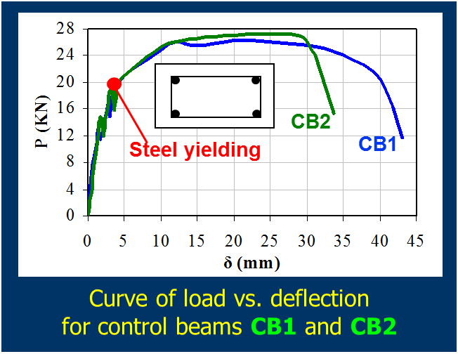
layer # 23 | 1800 | 135.00 | -0.020033056785 | 0 | 0 | 0
layer # 24 | 1800 | 141.00 | -0.021056748198 | 0 | 0 | 0
layer # 25 | 1800 | 147.00 | -0.022080439611 | 0 | 0 | 0
layer # 26 | 1800 | 153.00 | -0.023104131023 | 0 | 0 | 0
layer # 27 | 1800 | 159.00 | -0.024127822436 | 0 | 0 | 0
layer # 28 | 1800 | 165.00 | -0.025151513849 | 0 | 0 | 0
layer # 29 | 1800 | 171.00 | -0.026175205261 | 0 | 0 | 0
layer # 30 | 1800 | 177.00 | -0.027198896674 | 0 | 0 | 0
steel | As (mm^2) | yi-top(mm) | layer strain | stress (MPa) | layer force(KN) | layer moment (KNm)

2#8 | 100.48 | 30 | -0.0021184570634 | -423.7 | -42.572513146 | -2.5543507887
- | 0 | 0 | 0.003 | 500.0 | 0 | 0
- | 0 | 0 | 0.003 | 500.0 | 0 | 0
2#10 | 157 | 150 | -0.022592285317 | -500.0 | -78.5 | 4.71

withEBR
Γεωμετρία |  | Υλικά |  |  |  | strains
h(mm)= | 180 | C | 35.0 | fcd= | 35.00 | εc= | 0.00068657165633 | φ= | 0.00001945
bb(mm)= | 300 | S | 500.0 | fyd= | 500.00 | εs1= | -0.00223 | x= | 35.30
c(mm)= | 30 |  |  | εyd= | 0.00250 | εf= | -0.0028 | 16%
c μέχρι το Κ.Β. οπλισμού |  | CFRP | Ef= | 165000 |  |  | N(kN)= | 0
 |  |  | εf,u= | 0.018
Concrete layers= |  | 30 | layer thickness= |  | 6.0 |  |  |  | Ls= | 0.42
Concrete | Ac (mm^2) | yi-top(mm) | layer strain | stress (MPa) | layer force(KN) | layer moment (KNm) |  | Ntotal (KN) | Mtotal (KNm) | P(kN)
 |  |  |  |  |  |  |  | -6.796754074E-05 | 14.3 | 34.0
layer # 1 | 1800 | 3.00 | 0.00062822625451 | 15.754386134 | 28.357895042 | 2.4671368686 |  | Residual N (KN)= | 0
layer # 2 | 1800 | 9.00 | 0.00051153545085 | 13.272020064 | 23.889636115 | 1.9350605253
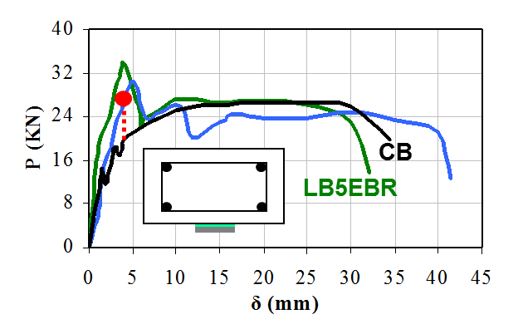
100
1200
940
300
L_{b} = 390
30
160
Supports
Laminate
Load points
Concrete
100
Jacket
200
layer # 3 | 1800 | 15.00 | 0.0003948446472 | 10.587104932 | 19.056788877 | 1.4292591658
layer # 4 | 1800 | 21.00 | 0.00027815384354 | 7.6996407379 | 13.859353328 | 0.95629537964
layer # 5 | 1800 | 27.00 | 0.00016146303989 | 4.6096274819 | 8.2973294674 | 0.52273175645
layer # 6 | 1800 | 33.00 | 4.4772236234E-05 | 1.317065164 | 2.3707172952 | 0.13513088583
layer # 7 | 1800 | 39.00 | -7.191856742E-05 | 0 | 0 | 0
layer # 8 | 1800 | 45.00 | -0.00018860937107 | 0 | 0 | 0
layer # 9 | 1800 | 51.00 | -0.00030530017473 | 0 | 0 | 0
layer # 10 | 1800 | 57.00 | -0.00042199097838 | 0 | 0 | 0
layer # 11 | 1800 | 63.00 | -0.00053868178204 | 0 | 0 | 0
layer # 12 | 1800 | 69.00 | -0.00065537258569 | 0 | 0 | 0
layer # 13 | 1800 | 75.00 | -0.00077206338935 | 0 | 0 | 0
layer # 14 | 1800 | 81.00 | -0.000888754193 | 0 | 0 | 0
layer # 15 | 1800 | 87.00 | -0.0010054449967 | 0 | 0 | 0
layer # 16 | 1800 | 93.00 | -0.0011221358003 | 0 | 0 | 0
layer # 17 | 1800 | 99.00 | -0.001238826604 | 0 | 0 | 0
layer # 18 | 1800 | 105.00 | -0.0013555174076 | 0 | 0 | 0
layer # 19 | 1800 | 111.00 | -0.0014722082113 | 0 | 0 | 0
layer # 20 | 1800 | 117.00 | -0.0015888990149 | 0 | 0 | 0
layer # 21 | 1800 | 123.00 | -0.0017055898186 | 0 | 0 | 0
layer # 22 | 1800 | 129.00 | -0.0018222806222 | 0 | 0 | 0 |  | Ζητούμενο: P= | 34
layer # 23 | 1800 | 135.00 | -0.0019389714259 | 0 | 0 | 0 |  | Μ= | 14.28
layer # 24 | 1800 | 141.00 | -0.0020556622295 | 0 | 0 | 0
layer # 25 | 1800 | 147.00 | -0.0021723530332 | 0 | 0 | 0
layer # 26 | 1800 | 153.00 | -0.0022890438369 | 0 | 0 | 0
layer # 27 | 1800 | 159.00 | -0.0024057346405 | 0 | 0 | 0
layer # 28 | 1800 | 165.00 | -0.0025224254442 | 0 | 0 | 0 |  | ο χαλύβδινος οπλισμός |  | ελαστικός
layer # 29 | 1800 | 171.00 | -0.0026391162478 | 0 | 0 | 0
layer # 30 | 1800 | 177.00 | -0.0027558070515 | 0 | 0 | 0 |  | Γιατί αστόχησε;
steel | As (mm^2) | yi-top(mm) | layer strain | stress (MPa) | layer force(KN) | layer moment (KNm)
 |  |  |  |  |  |  |  | Αγκύρωση CFRP εξωτερικά επικολλούμενου
Ολίσθηση s_{o}: $s_{0}=\int_{0}^{Lb}{ε∙dx}=0.5L_{b}ε_{f}$
2#8 | 100.48 | 30 | 0.00010311763806 | 20.6 | 2.0722520545 | 0.12433512327 |  | τb= | 1.77 | συναρτάται με την εφελκυστική αντοχή του σκυροδέματος
- | 0 | 0 | 0.00068657165633 | 137.3 | 0 | 0 |  | so= | 0.54875972839 | mm
- | 0 | 0 | 0.00068657165633 | 137.3 | 0 | 0 |  | Lb,req= | 428.6 | αποκόλληση
$$L_{b}=\sqrt{3\frac{E_{f}{∗n∗t}_{f}∗s_{o}}{τ_{b}}}$$
2#10 | 157 | 150 | -0.002230698435 | -446.1 | -70.04393086 | 4.2026358516
CFRP | 60.00 | 180.00 | -0.0028141524533 | -464.34 | -27.860109288 | 2.5074098359
bf= | 50.00
tf= | 1.20

withNSM-p70
Γεωμετρία |  | Υλικά |  |  |  | strains
h(mm)= | 180 | C | 35.0 | fcd= | 35.00 | εc= | 0.0021813979054 | φ= | 0.00007467
bb(mm)= | 300 | S | 500.0 | fyd= | 500.00 | εs1= | -0.00902 | x= | 29.21
c(mm)= | 30 |  |  | εyd= | 0.00250 | εf= | -0.0103 | 57%
c μέχρι το Κ.Β. οπλισμού |  | CFRP | Ef= | 165000 |  |  | N(kN)= | 0
 |  |  | εf,u= | 0.018
Concrete layers= |  | 30 | layer thickness= |  | 6.0 |  |  |  | Ls= | 0.42
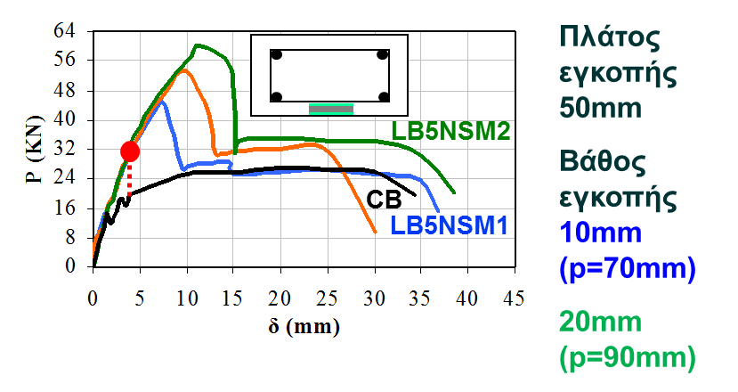
Concrete | Ac (mm^2) | yi-top(mm) | layer strain | stress (MPa) | layer force(KN) | layer moment (KNm) |  | Ntotal (KN) | Mtotal (KNm) | P(kN)
 |  |  |  |  |  |  |  | 1.7974591344E-06 | 26.9 | 64.0
layer # 1 | 1800 | 3.00 | 0.0019573900555 | 29.73649642 | 53.525693556 | 4.6567353394 |  | Residual N (KN)= | 0
layer # 2 | 1800 | 9.00 | 0.0015093743556 | 27.959693173 | 50.327447712 | 4.0765232646
layer # 3 | 1800 | 15.00 | 0.0010613586557 | 23.197208674 | 41.754975614 | 3.131623171
layer # 4 | 1800 | 21.00 | 0.00061334295584 | 15.449042924 | 27.808277263 | 1.9187711312
layer # 5 | 1800 | 27.00 | 0.00016532725596 | 4.7151959219 | 8.4873526595 | 0.53470321755
layer # 6 | 1800 | 33.00 | -0.00028268844392 | 0 | 0 | 0
layer # 7 | 1800 | 39.00 | -0.0007307041438 | 0 | 0 | 0
layer # 8 | 1800 | 45.00 | -0.0011787198437 | 0 | 0 | 0
layer # 9 | 1800 | 51.00 | -0.0016267355436 | 0 | 0 | 0
layer # 10 | 1800 | 57.00 | -0.0020747512434 | 0 | 0 | 0
layer # 11 | 1800 | 63.00 | -0.0025227669433 | 0 | 0 | 0
layer # 12 | 1800 | 69.00 | -0.0029707826432 | 0 | 0 | 0
layer # 13 | 1800 | 75.00 | -0.0034187983431 | 0 | 0 | 0
layer # 14 | 1800 | 81.00 | -0.0038668140429 | 0 | 0 | 0
layer # 15 | 1800 | 87.00 | -0.0043148297428 | 0 | 0 | 0
layer # 16 | 1800 | 93.00 | -0.0047628454427 | 0 | 0 | 0
layer # 17 | 1800 | 99.00 | -0.0052108611426 | 0 | 0 | 0
layer # 18 | 1800 | 105.00 | -0.0056588768424 | 0 | 0 | 0
layer # 19 | 1800 | 111.00 | -0.0061068925423 | 0 | 0 | 0
layer # 20 | 1800 | 117.00 | -0.0065549082422 | 0 | 0 | 0
layer # 21 | 1800 | 123.00 | -0.0070029239421 | 0 | 0 | 0
layer # 22 | 1800 | 129.00 | -0.007450939642 | 0 | 0 | 0
layer # 23 | 1800 | 135.00 | -0.0078989553418 | 0 | 0 | 0
layer # 24 | 1800 | 141.00 | -0.0083469710417 | 0 | 0 | 0 |  | Ζητούμενο: P= | 64
layer # 25 | 1800 | 147.00 | -0.0087949867416 | 0 | 0 | 0 |  | Μ= | 26.88
layer # 26 | 1800 | 153.00 | -0.0092430024415 | 0 | 0 | 0
layer # 27 | 1800 | 159.00 | -0.0096910181413 | 0 | 0 | 0
layer # 28 | 1800 | 165.00 | -0.010139033841 | 0 | 0 | 0
layer # 29 | 1800 | 171.00 | -0.010587049541 | 0 | 0 | 0 |  | ο χαλύβδινος οπλισμός |  | διαρροή
layer # 30 | 1800 | 177.00 | -0.011035065241 | 0 | 0 | 0
steel | As (mm^2) | yi-top(mm) | layer strain | stress (MPa) | layer force(KN) | layer moment (KNm) |  | Γιατί αστόχησε;

Ολίσθηση s_{o}: $s_{0}=\int_{0}^{Lb}{ε∙dx}=0.5L_{b}ε_{f}$
2#8 | 100.48 | 30 | -5.8680593979E-05 | -11.7 | -1.1792452166 | -0.070754712996 |  | Αγκύρωση CFRP εξωτερικά επικολλούμενου
- | 0 | 0 | 0.0021813979054 | 436.3 | 0 | 0 |  | τb= | 1.77 | συναρτάται με την εφελκυστική αντοχή του σκυροδέματος
- | 0 | 0 | 0.0021813979054 | 436.3 | 0 | 0 |  | so= | 2.0135128747 | mm
2#10 | 157 | 150 | -0.0090189945915 | -500.0 | -78.5 | 4.71 |  | Lb,req= | 611.9 | αποκόλληση
CFRP | 60.00 | 167.50 | -0.01032570705 | -1703.74 | -102.22449979 | 7.9223987337
$$L_{b}=\sqrt{3\frac{E_{f}{∗A_{f}}_{}∗s_{o}}{{p∗τ}_{b}}}$$
bf= | 50.00
tf= | 1.20
p= | 90.00
απόσταση lamin. από κάτω ίνα |  | 12.5

